상품제안서
볼빅 비비드 6구 베이직 A 골프 2종세트 | 상품코드: F26086

 |  |  |  |  |  |  | 02-412-0044 | www.easy1.co.kr
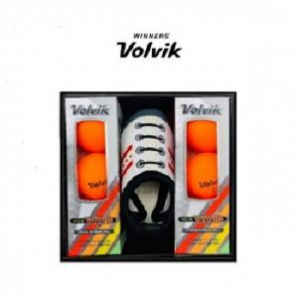

【상세/제작정보】

【인쇄/포장옵션】 | / 포장지포장

【공급단가】 | 수량 | 20~ | 50~ | 100~ | 300~ | 500~
*VAT별도 | 단가 | 60,800원 | 59,820원 | 58,360원 | 56,900원 | 55,930원

【상품 URL】 | https://dev.easy1.co.kr:443/src/goods_detail.php?gdno=26086

